Sheet1
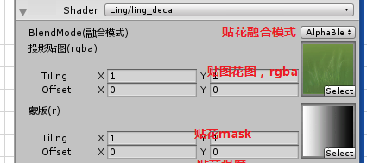
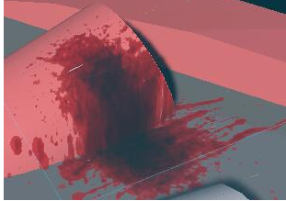
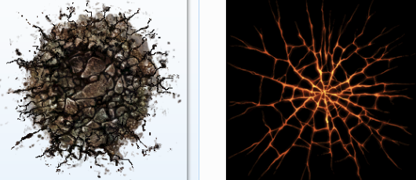
几个问题：
 | 1 贴花模型可以 缩放吗？ 可以不等比 ？
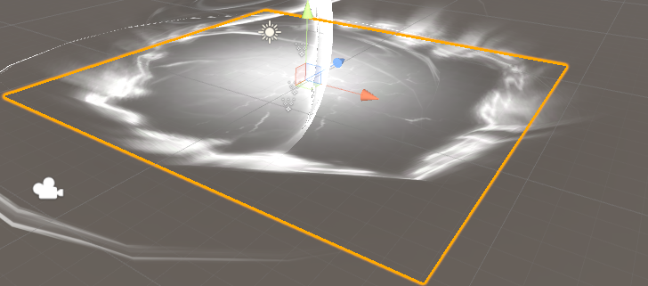

 | 2 需要贴花的， 现在已经有需求，地裂 ，燃烧需求，要支持现在的shader
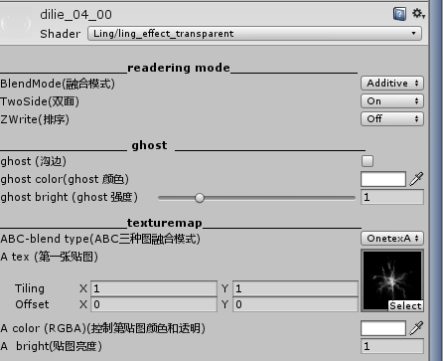

 | 3 我们引擎的贴化， 有那些基本功能可以使用 ？ 需要制作阶段 同步到美术 ？

 | 4 unity 引擎贴图，两张贴图， 一个是 贴花图， 一个是距离衰减图 ， 贴花分类

